DV55B综合测试
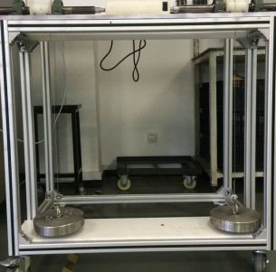 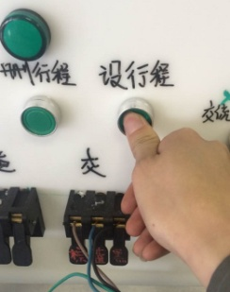
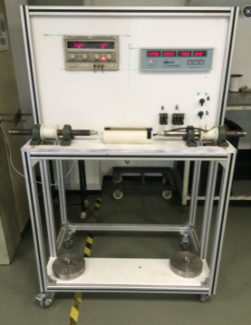
1.取专用测试台
将电机放置于综合测试台对应位置，控制板端盖上的跑道型的凹台对准缺口
2.1.装入电机------放入电机
放大
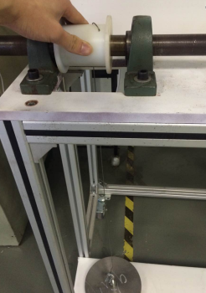
旋转绕线轮，使拉砝码的钢丝绳处于微微拉紧状态
2.2.装入电机------调整左边钢丝线
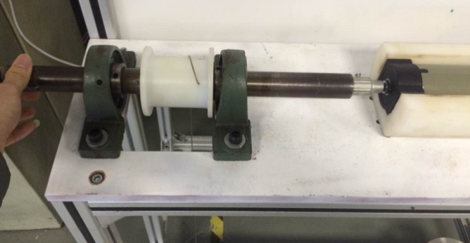
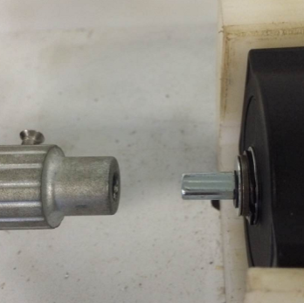
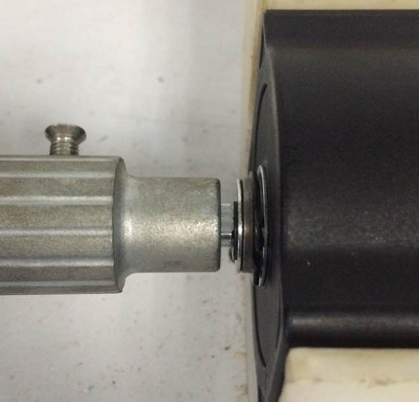
2.3.装入电机------装入左边扁位
电机的长轴扁位对准测试台对应孔位后，手推测试台传动轴，将电机长轴装入到对应扁位孔中，手推传动轴到底即可
DOOYA 作业指导书JS-9-1.221 C/01
适用类型：DV55B型（230V） | 制程站别：综合测试 | 人数：1 | 标准工时： | 日期：2018/12/11
作业步骤：

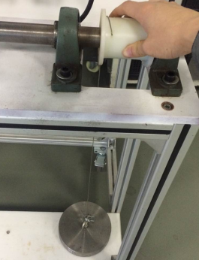
旋转绕线轮，使拉砝码的钢丝绳处于微微拉紧状态
2.4.装入电机------调整右边钢丝线
取专用测试台，接通电源，调整好对应电压
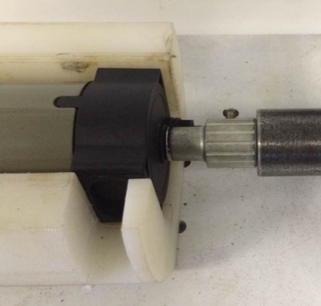
2.5.装入电机------装入右边扁位
按照装入左边扁位的方法装入右边扁位
完成效果图
放
大
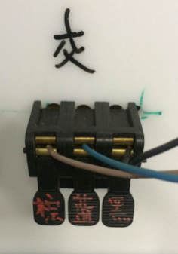
3.接入电源
按照测试台琴键夹上的提示，从左到右以棕蓝黑的线序接入
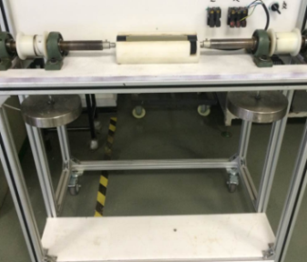

4.1.开始测试------设置上行程
开关打至上行，电机运行至上行程点（L1在500mm-600mm），长按“设行程”按键，直至电机向下运行一小段距离自动停止后松开
L1
放
大
4.2.开始测试------设置下行程
★砝码钢丝绳不能处于过于松动状态
NG

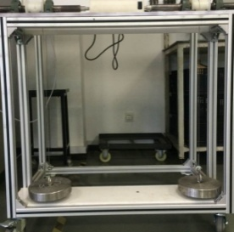

4.3.开始测试------测试刹车
让电机上行至上行程点自动停止，表示上行程设置正常；
让电机下行至下行程点自动停止，表示下行程设置正常，电机在下行的过程中测试三次刹车，电机不能有打滑现象

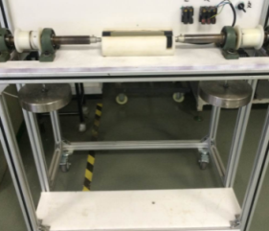
5.测试结束------删行程
电机在下行程点按一下“删行程”按钮，能听到测试台发出5下继电器吸合的声音。在将电机运行至上行程点，按一下“删行程”按钮，能听到测试台发出5下继电器吸合的声音后，电机向下运行一小段距离后停止，将电机断电5秒后再让电机下行至砝码落地，电机断电，测试结束
★电机在拉砝码刚上行时会有遇阻停的现象，将开关打至“下行”，再打回上行即可正常上行
6.急停按钮测试

开关打至下行，电机运行至下行程点（距离底板还有150mm-200mm），长按“设行程”按键直至电机向上运行一小段距离自动停止后松开
急停按钮装入电机，让电机正转运行，按一下按钮，电机停止（设置好上行程）；再让电机反转运行，再按一下按钮，电机停止（设置好下行程），表示按钮测试正常，删行程操作：在上行程点连续打开，关闭开关5次；在下行程点连续打开，关闭开关5次。此站可放在噪音房
电机两边按钮都要测试
调整180°

